LAYOUT
FROUNT SIDE DOOR - 10
ZEBRA PRINTER -ZD421-300 DPI ETHERNET

MASTER MITSUBISHI PLC
SOFTWARE

ZEBRA PORTABLE-WIRELESS SCANNER-DS2278
BACK SIDE DOOR - 10

HMI
1.MITSUBISHI PLC
HMI

HMI
HMI
2.MITSUBISHI PLC

HMI
HMI
3.MITSUBISHI PLC

HMI
HMI
4.MITSUBISHI PLC

PRINTING
Sr. No. | FG CAT No. | A | mA | Type | Sr. No. | FG CAT No. | A | mA | Type
1 | AUF3C200601 | 6 | 10 | AC | 25 | AUF3D200203 | 2 | 30 | Adi
2 | AUF3C201001 | 10 | 10 | AC | 26 | AUF3D200403 | 4 | 30 | Adi
3 | AUF3C201601 | 16 | 10 | AC | 27 | AUF3D200603 | 6 | 30 | Adi
4 | AUF3C200603 | 6 | 30 | AC | 28 | AUF3D201003 | 10 | 30 | Adi
5 | AUF3C201003 | 10 | 30 | AC | 29 | AUF3D201603 | 16 | 30 | Adi
6 | AUF3C201603 | 16 | 30 | AC | 30 | AUF3D202003 | 20 | 30 | Adi
7 | AUF3C202003 | 20 | 30 | AC | 31 | AUF3D202503 | 25 | 30 | Adi
8 | AUF3C202503 | 25 | 30 | AC | 32 | AUF3D203203 | 32 | 30 | Adi
9 | AUF3C203203 | 32 | 30 | AC | 33 | AUF3D204003 | 40 | 30 | Adi
10 | AUF3C204003 | 40 | 30 | AC | 34 | AUF3D200610 | 6 | 100 | Adi
11 | AUF3C200610 | 6 | 100 | AC | 35 | AUF3D201010 | 10 | 100 | Adi
12 | AUF3C201010 | 10 | 100 | AC | 36 | AUF3D201610 | 16 | 100 | Adi
13 | AUF3C201610 | 16 | 100 | AC | 37 | AUF3D202010 | 20 | 100 | Adi
14 | AUF3C202010 | 20 | 100 | AC | 38 | AUF3D202510 | 25 | 100 | Adi
15 | AUF3C202510 | 25 | 100 | AC | 39 | AUF3D203210 | 32 | 100 | Adi
16 | AUF3C203210 | 32 | 100 | AC | 40 | AUF3D204010 | 40 | 100 | Adi
17 | AUF3C204010 | 40 | 100 | AC | 41 | AUF3D200630 | 6 | 300 | Adi
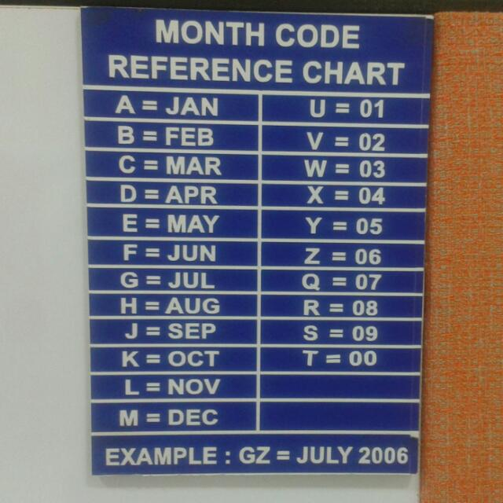
18 | AUF3C200630 | 6 | 300 | AC | 42 | AUF3D201030 | 10 | 300 | Adi
19 | AUF3C201030 | 10 | 300 | AC | 43 | AUF3D201630 | 16 | 300 | Adi
20 | AUF3C201630 | 16 | 300 | AC | 44 | AUF3D202030 | 20 | 300 | Adi
21 | AUF3C202030 | 20 | 300 | AC | 45 | AUF3D202530 | 25 | 300 | Adi
22 | AUF3C202530 | 25 | 300 | AC | 46 | AUF3D203230 | 32 | 300 | Adi
23 | AUF3C203230 | 32 | 300 | AC | 47 | AUF3D204030 | 40 | 300 | Adi
24 | AUF3C204030 | 40 | 300 | AC

 |  | AUF3C204003KWA100095 |  |  |  |  |  | 20
 | MODEL NUMBER | AUF3C204003 |  |  |  |  | 11
 | YEAR/MONTH | KWA |  |  |  |  | 3
 | COUNTER | 100098 |  |  |  |  | 6
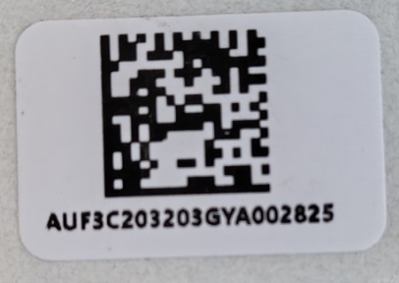
 |  |  |  |  |  |  | 20

 |  |  |  |  | K | OCT
 |  |  |  |  | W | 3 | MARCH
 |  |  |  |  | A | 2000

LINE
192.168.3.255
192.168.3.254
192.168.3.253
192.168.3.252
192.168.3.251
c
PLC IP ADDRESS

10.FINAL VISION
9.REVETING
8.NEUTRAL 2C
7.NEUTRAL 2B 6.NEUTRAL 2A
5.NEUTRAL 1 B 4.NEUTRAL 1 A
3.PHASE SIDE 2 2.PHASE SIDE 1
1.KITTING STATION
STATION

TRACK

3.HMI
192.168..3.267
2.HMI
192.168..3.266
3.HMI
192.168..3.265
2.HMI
192.168..3.264
3.HMI
192.168..3.263
2.HMI
192.168..3.262
HMI
192.168..3.268
1. HMI
192.168.3.261
SOFTWARE PC
192.168.3.250
HMI IP ADDRESS

3D
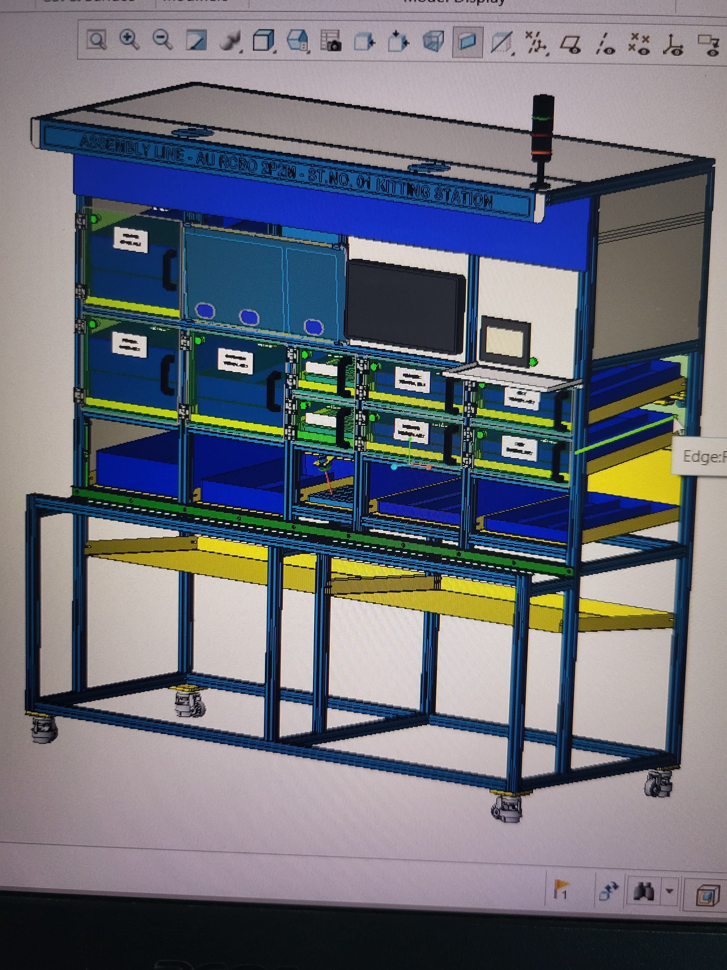
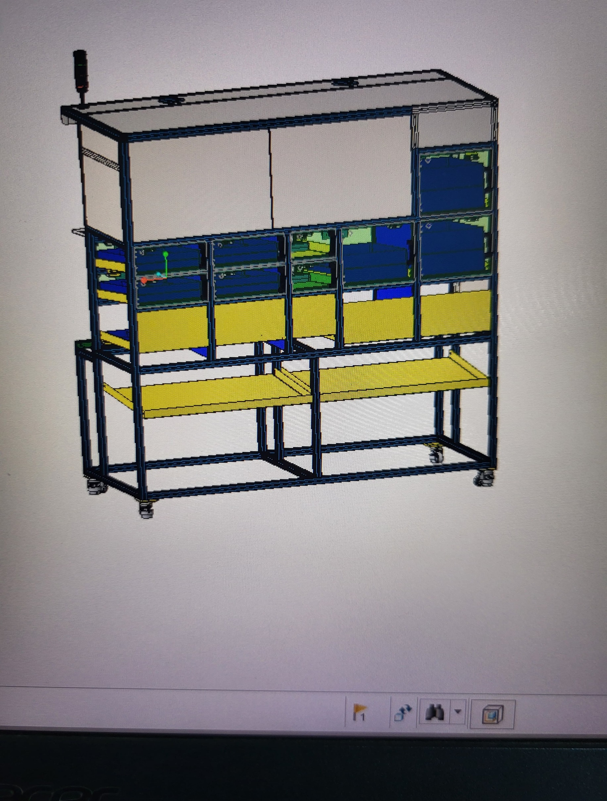

Planner creator
FG CAT NUMBER
AUF3C200601
AUF3C200602
AUF3C200603 | PLAN NO | FG CAT NUMBER | quantity | CREATE
 | 1 | AUF3C200601 | 20
 | 2 | AUF3C200602 | 50 | CREATE
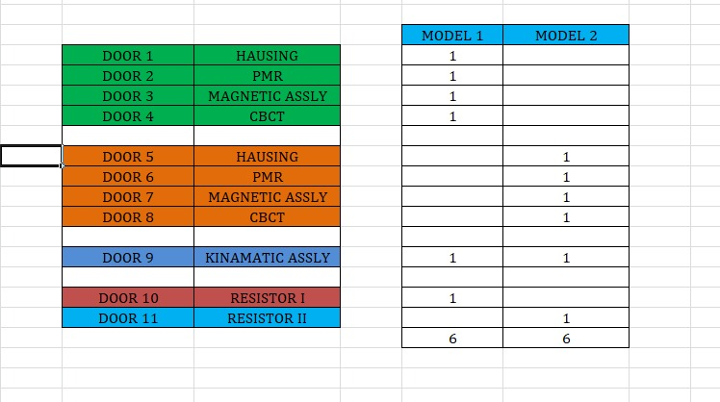

 |  |  | DOOR1 /Hausing
 |  |  | 20

